자금현금화
대한민국
홍콩 및 싱가폴
케이먼제도
대한민국
1번

대포통장 A
① 위장 Invoice 발행[컨설팅 / 금괴 / 은행]
② 대금 입금
③ 위장 Invoice 발행

대포통장 B
④ 대금 입금
R2
한국 수입상
홍콩/싱가폴 수출상
R3
대포통장 C
① 담보제공
② 대출심사 및 실행
① LP출자
② M&A(Buy-out)
R1
ATM에서 출금
한국 환전상
홍콩/싱가폴 환전상
송금
위장 무역회사
JP Morgan 계좌
JP Morgan Bank
SPC
JP Morgan 계좌
PE/VC
국내 기업

대포통장 D

 |  |  |  |  |  |  |  |  |  |  |  |  |  |  |  |  |  |  |  |  | 10억~300억 : VC
 |  |  |  |  |  |  |  |  |  |  |  |  |  |  |  |  |  |  |  |  | 300억 ~ 1,000억 : PE
대포통장 E
① 위장 Invoice 발행[컨설팅 / 금괴 / 은행]

② 대금 입금
대포통장 F


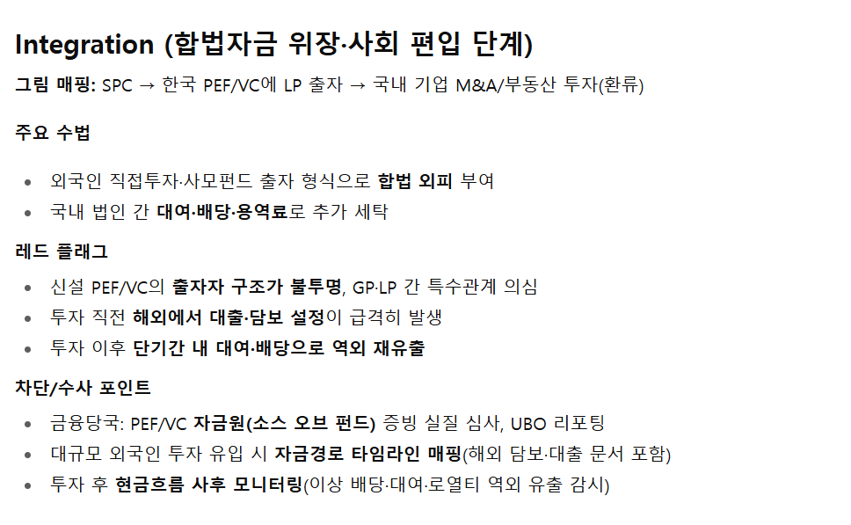
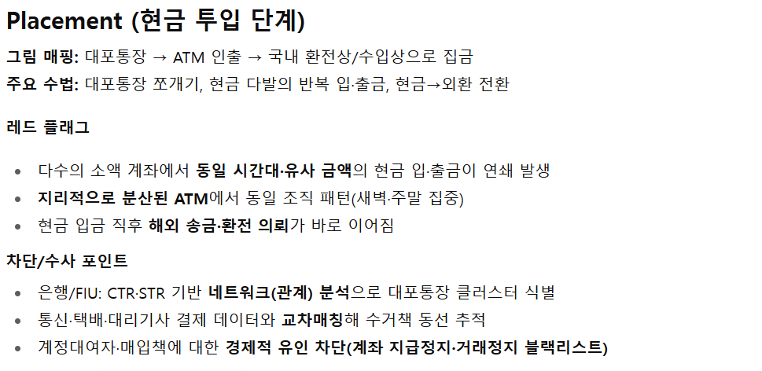
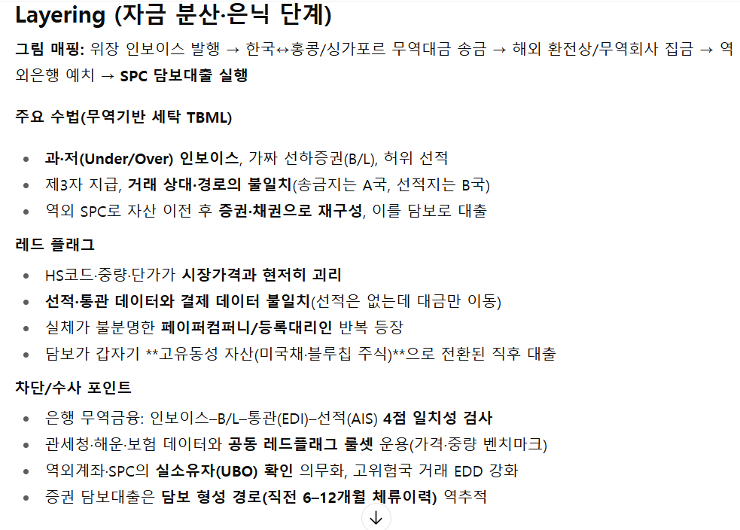

2번
 | 1) 구글기프트 카드를 모두 매입(액면가의 70%)
 | 2) 자체 개발한 앱에서 인게임앱 결제
 | 3) 70%의 정산금이 법인에 귀속되어 세탁.

 | 예를들어, 100만원 카드를 70만원에 매입
 | 인게임에서 30%를 제하고, 70만원이 법인에 정산받음.
 | 결론적으로 손실없이 세탁 완료.

3번
 | 암호화폐 거래소 개설

 |  |  |  | FY21 |  |  |  | FY16 | FY11에는 500억, EBITDA 70억 법인 매입
 |  |  | AUM | 5,000 |  |  | AUM | 3,000
 |  |  | 필요 REV | 50 |  |  | 필요 REV | 30 |  | 관리보수 | 관리보수요율
 | 총 인력 : 9+4=13명 |  |  |  | 총 인력 : 4+2=6명 |  |  |  | 5년 | 2,500,000,000 | 1%
 | PE 대표급 인력(BB M&A) |  |  |  | PE 대표급 인력(BB M&A)
 | IB M&A출신 인력 |  | 1 | 4 | IB M&A출신 인력 |  | 1 | 4 |  | Initial Investment
 | MBB CDD출신 인력 |  | 1 | 4 | MBB CDD출신 인력 |  | 1 | 4 |  | 50,000,000,000
 | 빅펌 변호사 |  | 1 | 4 | 빅펌 변호사 |  | 1 | 4
 | Big4 FDD출신 인력 |  | 1 | 4 | Big4 FDD출신 인력 |  | 1 | 4 |  | IRR | FY5 | PE 성과보수 | SPC 회수금액 |  | IRR 9% 금액 |  | SPC 성과 | GP 성과 | SPC 회수금액
 | BB M&A 시니어 |  | 1 | 2 | BB M&A 시니어 |  |  |  |  | 9% | 76,931,197,745 | 0 | 74,431,197,745 |  | 24,431,197,745 |  | 57,471,625,100 | 14,367,906,275 | 24,431,197,745 | TRUE
 | MBB M&A 시니어 |  |  |  | MBB M&A 시니어 |  |  |  |  | 14% | 96,270,729,120 | 14,367,906,275 | 93,770,729,120 |  |  |  | 75,909,188,200 | 18,977,297,050 | 24,431,197,745 | TRUE
 | Big4 딜 시니어 |  | 4 | 6 | Big4 딜 시니어 |  |  |  |  | 19% | 119,317,682,995 | 18,977,297,050 | 116,817,682,995 |  |  |  | 97,720,044,300 | 24,430,011,075 | 24,431,197,745 | TRUE
 |  |  |  | 24 |  |  |  | 16 |  | 24% | 146,581,253,120 | 24,430,011,075 | 144,081,253,120 |  |  |  | 123,347,248,400 | 30,836,812,100 | 24,431,197,745 | TRUE
 |  |  |  |  |  |  |  |  |  | 29% | 178,615,258,245 | 30,836,812,100 | 176,115,258,245
 | 기타 백오피스 |  |  | 9 | 기타 백오피스 |  |  | 6
 | - 임차료 |  |  | 9 | - 임차료 |  |  | 6 |  | EBITDA Growth | FY5 | PE 성과보수 | SPC 회수금액
 |  |  |  |  |  |  |  |  |  | 11% | 76,931,197,745 | 0 | 74,431,197,745
 | 기타 고정비 |  |  | 8 | 기타 고정비 |  |  | 5 |  | 18% | 96,270,729,120 | 14,367,906,275 | 93,770,729,120
 | - 백오피스 재무팀 인건비 |  |  | 2 | - 백오피스 재무팀 인건비 |  |  | 1 |  | 24% | 119,317,682,995 | 18,977,297,050 | 116,817,682,995
 | - IT팀 |  |  | 2 | - IT팀 및 IT기기 |  |  | 2 |  | 30% | 146,581,253,120 | 24,430,011,075 | 144,081,253,120
 | - 접대비 및 기타 |  |  | 4 | - 접대비 및 기타 |  |  | 2 |  | 36% | 178,615,258,245 | 30,836,812,100 | 176,115,258,245
 | 총 영업비용 |  |  | 41 | 총 영업비용 |  |  | 27
 | EBIT |  |  | 9 | EBIT |  |  | 3 |  | Rev | 200 | 240 | 288 | 346 | 415 | 498
 |  |  |  |  |  |  |  |  |  | Expenses | 140 | 154 | 169 | 186 | 205 | 225
 | FDD 팀 |  |  | 5 | FDD 팀 |  |  | 1.5 |  | EBITDA | 60 | 86 | 119 | 159 | 210 | 272
 | TDD 팀 |  |  | 3 | TDD 팀 |  |  | 1 |  | EBITDA growth |  | 43% | 38% | 34% | 32% | 30%
 | CDD 팀 |  |  | 10 | CDD 팀 |  |  | 5
 | Legal 팀 |  |  | 10 | Legal 팀 |  |  | 5 |  | EV | 500 | 717 | 988 | 1,327 | 1,748 | 2,268
 | 대형사 |  |  | 28 | 중소형사 |  |  | 13 |  | EV/EBITDA | 8.3 | 8.3 | 8.3 | 8.3 | 8.3 | 8.3

 |  |  | 5,000억원 | 본사 귀속 |  |  | 3,000억원 | 본사 귀속 | 직원성과 | 3,000 |  | 직원성과 | 5,000
 | 5년, IRR | 10% | 141억원 | 70.5억원 | 5년, IRR | 10% | 85억 | 42.5억원 | 42.5 | 10.6 |  | 71 | 11 |  | 4명은 인당 11억원
 |  | 15% | 542억원 | 271억원 |  | 15% | 325억 | 162.5억원 | 162.5 | 40.6 |  | 271 | 42 |  | 5명은 인당 5.5억원
 |  | 20% | 1,019억원 | 509.5억원 |  | 20% | 611억 | 305.5억원 | 305.5 | 76.4 |  | 510 | 78
 |  | 25% | 1,582억원 | 791억원 |  | 25% | 949억 | 474.5억원 | 474.5 | 118.6 |  | 791 | 122
 |  | 30% | 2,244억원 | 1,122억원 |  | 30% | 1,346억 | 673억원 | 673 | 168.3 |  | 1,122 | 173

 |  | LP수익 | 10% | 7,912억원 |  | LP수익 | 10% | 4,747억원
 |  |  | 15% | 9,515억원 |  |  | 15% | 5,709억원
 |  |  | 20% | 11,423억원 |  |  | 20% | 6,854억원
 |  |  | 25% | 13,677억원 |  |  | 25% | 8,206억원
 |  |  | 30% | 16,321억원 |  |  | 30% | 9,793억원

수익예상
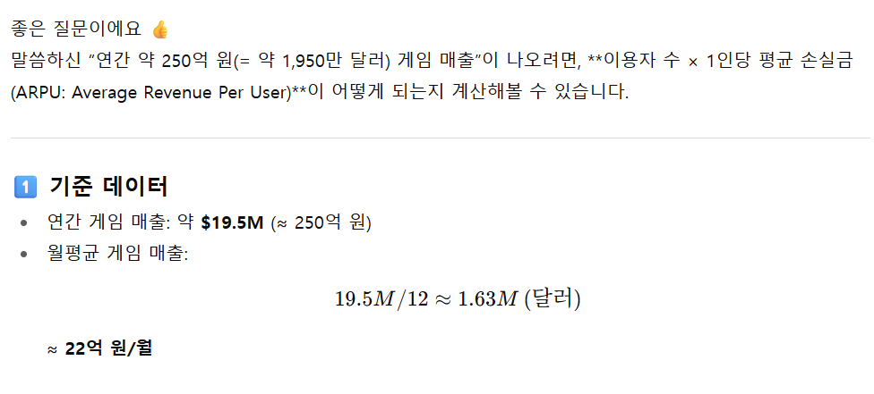
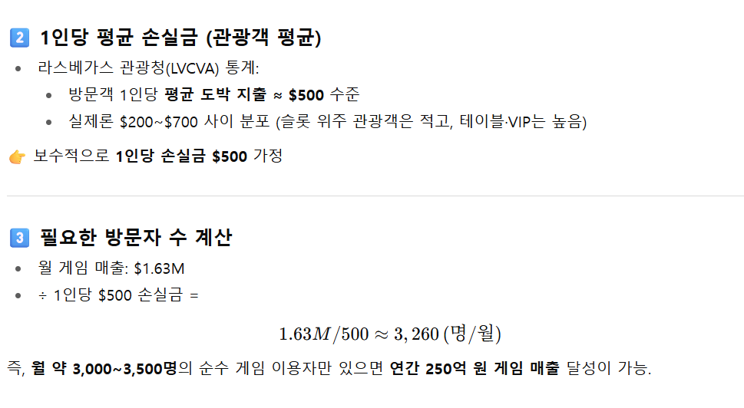
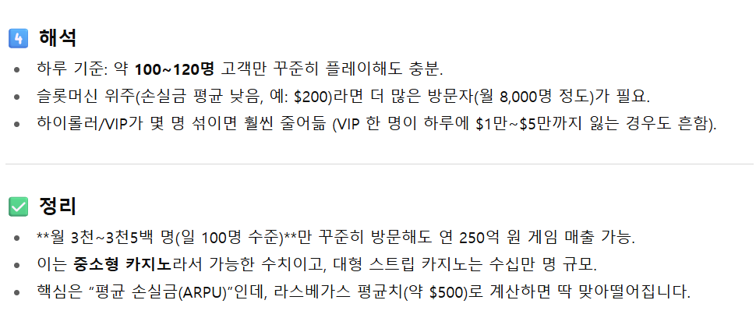
 |  |  |  | 1 | 2 | 3 | 4 | 5 | 6 | 7 | 8 | 9 | 10 | 11 | 12 | 13 | 14 | 15 | 16 | 17 | 18 | 19 | 20 | 21 | 22 | 23 | 24 | 25 | 26 | 27 | 28
Age | 31 | 32 | 33 | 34 | 35 | 36 | 37 | 38 | 39 | 40 | 41 | 42 | 43 | 44 | 45 | 46 | 47 | 48 | 49 | 50 | 51 | 52 | 53 | 54 | 55 | 56 | 57 | 58 | 59 | 60 | 61
FY | 1 | 2 | 3 | 4 | 5 | 6 | 7 | 8 | 9 | 10 | 11 | 12 | 13 | 14 | 15 | 16 | 17 | 18 | 19 | 20 | 21 | 22 | 23 | 24 | 25 | 26 | 27 | 28 | 29 | 30 | 31
Revenue | 100,000,000 | 200,000,000 | 400,000,000 | 800,000,000 | 1,600,000,000 | 3,200,000,000 | 6,400,000,000 | 12,800,000,000 | 25,600,000,000 | 51,200,000,000 | 102,400,000,000 | 112,640,000,000 | 123,904,000,000 | 136,294,400,000 | 149,923,840,000 | 164,916,224,000 | 181,407,846,400 | 199,548,631,040 | 219,503,494,144 | 241,453,843,558 | 241,453,843,558 | 241,453,843,558 | 241,453,843,558 | 241,453,843,558 | 241,453,843,558 | 241,453,843,558 | 241,453,843,558 | 241,453,843,558 | 241,453,843,558 | 241,453,843,558 | 241,453,843,558
Daily Revenue | 273,973 | 547,945 | 1,095,890 | 2,191,781 | 4,383,562 | 8,767,123 | 17,534,247 | 35,068,493 | 70,136,986 | 140,273,973 | 280,547,945 | 308,602,740 | 339,463,014 | 373,409,315 | 410,750,247 | 451,825,271 | 497,007,798 | 546,708,578 | 601,379,436 | 661,517,380 | 661,517,380 | 661,517,380 | 661,517,380 | 661,517,380 | 661,517,380 | 661,517,380 | 661,517,380 | 661,517,380 | 661,517,380 | 661,517,380 | 661,517,380
EBITDA | 50,000,000 | 100,000,000 | 200,000,000 | 400,000,000 | 800,000,000 | 1,600,000,000 | 3,200,000,000 | 6,400,000,000 | 12,800,000,000 | 25,600,000,000 | 51,200,000,000 | 56,320,000,000 | 61,952,000,000 | 68,147,200,000 | 74,961,920,000 | 82,458,112,000 | 90,703,923,200 | 99,774,315,520 | 109,751,747,072 | 120,726,921,779 | 120,726,921,779 | 120,726,921,779 | 120,726,921,779 | 120,726,921,779 | 120,726,921,779 | 120,726,921,779 | 120,726,921,779 | 120,726,921,779 | 120,726,921,779 | 120,726,921,779 | 120,726,921,779

Yearly Total Actvie Users | 200 | 400 | 800 | 1,600 | 3,200 | 6,400 | 12,800 | 25,600 | 51,200 | 102,400 | 204,800 | 225,280 | 247,808 | 272,589 | 299,848 | 329,832 | 362,816 | 399,097 | 439,007 | 482,908 | 482,908 | 482,908 | 482,908 | 482,908 | 482,908 | 482,908 | 482,908 | 482,908 | 482,908 | 482,908 | 482,908
Avg User Loss | 500,000 | 500,000 | 500,000 | 500,000 | 500,000 | 500,000 | 500,000 | 500,000 | 500,000 | 500,000 | 500,000 | 500,000 | 500,000 | 500,000 | 500,000 | 500,000 | 500,000 | 500,000 | 500,000 | 500,000 | 500,000 | 500,000 | 500,000 | 500,000 | 500,000 | 500,000 | 500,000 | 500,000 | 500,000 | 500,000 | 500,000
Monthly Active Users | 17 | 33 | 67 | 133 | 267 | 533 | 1,067 | 2,133 | 4,267 | 8,533 | 17,067 | 18,773 | 20,651 | 22,716 | 24,987 | 27,486 | 30,235 | 33,258 | 36,584 | 40,242 | 40,242 | 40,242 | 40,242 | 40,242 | 40,242 | 40,242 | 40,242 | 40,242 | 40,242 | 40,242 | 40,242

Cumulative Cash | 35,000,000 | 105,000,000 | 245,000,000 | 525,000,000 | 1,085,000,000 | 2,205,000,000 | 4,445,000,000 | 8,925,000,000 | 17,885,000,000 | 35,805,000,000 | 71,645,000,000 | 111,069,000,000 | 154,435,400,000 | 202,138,440,000 | 254,611,784,000 | 312,332,462,400 | 375,825,208,640 | 445,667,229,504 | 522,493,452,454 | 607,002,297,700 | 691,511,142,945 | 776,019,988,191 | 860,528,833,436 | 945,037,678,682 | 1,029,546,523,927 | 1,114,055,369,172 | 1,198,564,214,418 | 1,283,073,059,663 | 1,367,581,904,909 | 1,452,090,750,154 | 1,536,599,595,400

